安装
目录
/usr/local

安装步骤
1.解压
tar -zxvf tomcat-xxx/ /usr/local
2.修改/etc/profile文件
vim /etc/profile

如果有多个Tomcat,则配置多个路径：

####第一个Tomcat####
export CATALINA_BASE=/usr/local/tomcat1
export CATALINA_HOME=/usr/local/tomca1
export TOMCAT_HOME=/usr/local/tomcat1

####第二个Tomcat####
export CATALINA2_BASE=/usr/local/tomcat2
export CATALINA2_HOME=/usr/local/tomcat2
export TOMCAT2_HOME=/usr/local/tomcat2

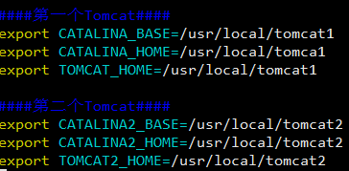

3.使修改配置生效
source /etc/profile

4.进入第二个tomcat的bin目录
5.修改配置文件
vim catalina.sh

在# OS specific support. $var _must_ be set to either true or false.下面加入如下代码：

# self : add
export CATALINA_BASE=$CATALINA2_BASE
export CATALINA_2_HOME=$CATALINA2_HOME
#设置虚拟机参数
JAVA_OPTS="-server -Xms512m -Xmx512m -Xss512K -XX:PermSize=128m -XX:MaxPermSize=256m"

6.将bin目录下的catalina.bat和startup.bat里面的所有CATALINA_HOME都替换成CATALINA2_HOME，所有CATALINA_BASE都替换成CATALINA2_BASE

:%s/CATALINA_BASE/CATALINA2_BASE/g
:%s/CATALINA_HOME/CATALINA2_HOME/g

修改端口号
修改conf目录下的server.xml文件

<Server port="8006" shutdown="SHUTDOWN"> | 8005 -> 8006
<Connector port="8090" protocol="HTTP/1.1" | 8080 -> 8090
<Connector port="8010" protocol="AJP/1.3" redirectPort="8443" /> |  | 8009 ->8010

配置防火墙规则

